ReadMe
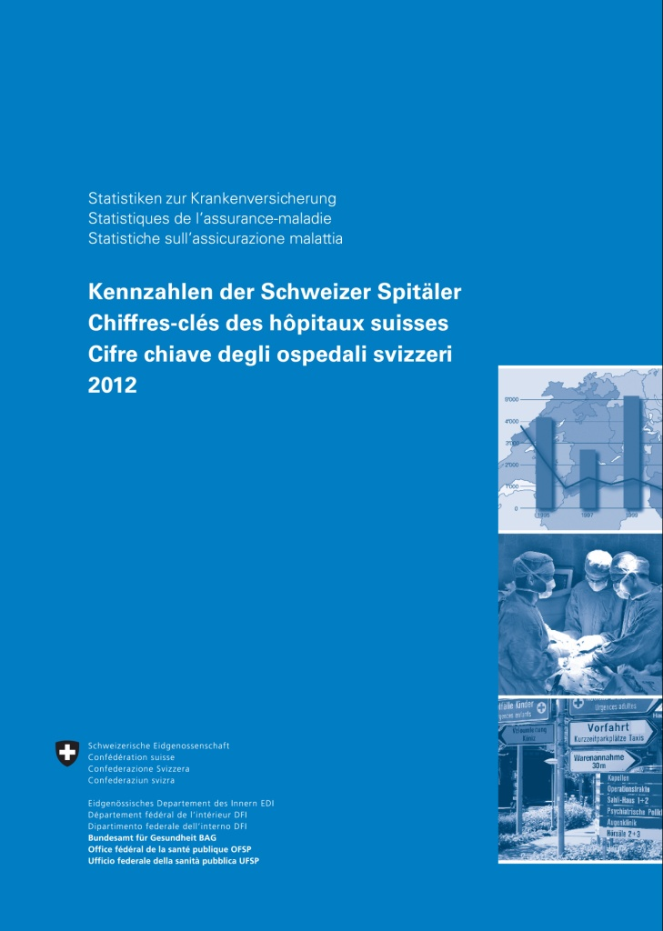
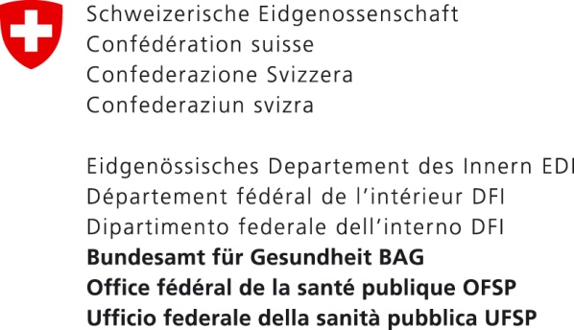

© Bundesamt für Gesundheit (BAG)
Auszugsweiser Abdruck – ausser für kommerzielle Nutzung – unter Quellenangabe gestattet.
www.bag.admin.ch/kzss

© Office fédéral de la santé publique (OFSP)
Reproduction partielle autorisée, sauf à des fins commerciales, avec la mention de la source.
www.bag.admin.ch/cchs

© Ufficio federale della sanità pubblica (UFSP)
La riproduzione di estratti - eccetto che per uso commerciale - è autorizzato con citazione della fonte.
www.bag.admin.ch/ccos

